Đối thủ
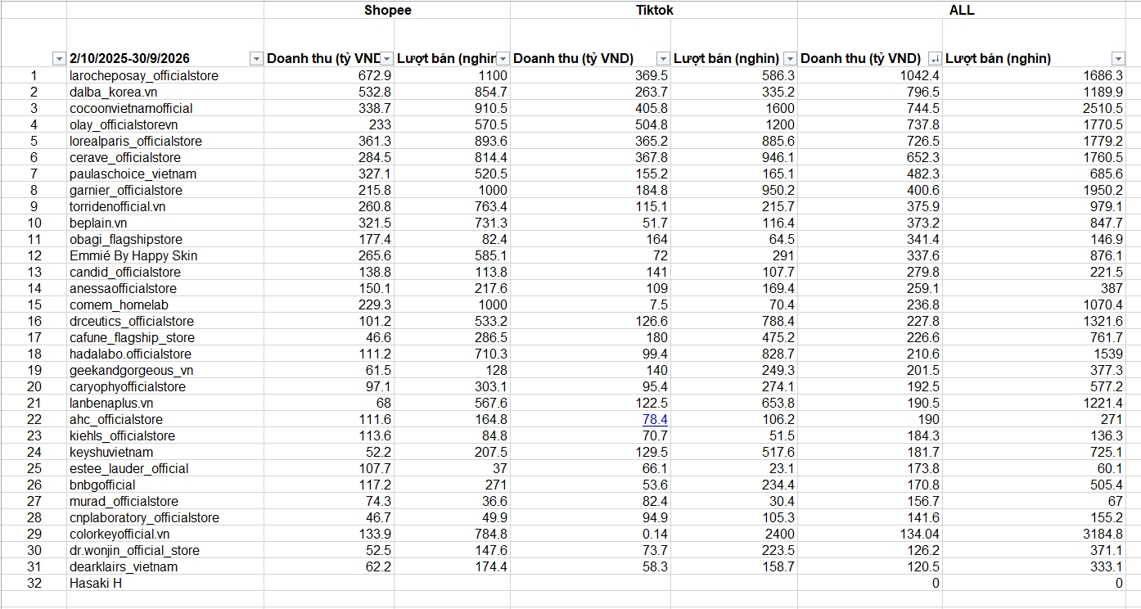
BẢN ĐỒ ĐỐI THỦ INViBROWSER

Tier | Đối thủ | Điểm mạnh | Vì sao đáng chú ý | Hàm ý cho InviBrowser | Profile/Value | Team | Automation | Migration | Ecosystem | Cloud | Bằng chứng
Tier 1 | GPM Login | Volume profile, lifetime, local distribution | Thương hiệu quen tại VN và value perception mạnh | Không đấu bằng số profile giá rẻ | Mạnh | TB | TB | TB | TB | Thấp | Có tín hiệu rõ
Tier 1 | AdsPower | Team, permission, RPA, API, migration | Workflow team tạo switching cost cao | Không lấy agency dùng sâu làm beachhead | Mạnh | Rất mạnh | Rất mạnh | Mạnh | Mạnh | Mạnh | Có bằng chứng
Tier 1 | GenLogin | Automation/no-code, Sync, mini-app | Hấp dẫn Seeding/Affiliate muốn tự động hóa | Bulk/Sync/Automation không đủ làm USP | Mạnh | Mạnh | Rất mạnh | TB | Mạnh | TB | Có bằng chứng
Tier 1 | Hidemyacc | Share, transfer, backup, session sync | Giảm rủi ro bàn giao và đổi máy/tool | Phải benchmark portability trước khi claim | Mạnh | Mạnh | Mạnh | Rất mạnh | TB | TB | Có bằng chứng
Tier 2 | GemLogin | GemStore / ecosystem automation | Marketplace tạo value và lock-in | Theo dõi ecosystem gap | Mạnh | TB | Mạnh | TB | Rất mạnh | TB | Có bằng chứng
Tier 2 | Hidemium | Cấu hình sâu, API, automation | Phù hợp operator kỹ thuật | Không lao vào advanced technical sớm | Mạnh | Mạnh | Rất mạnh | TB | TB | TB | Có tín hiệu
Tier 2 | GoLogin | Cloud, web, cross-platform | Phù hợp remote/team, giảm phụ thuộc Windows | Windows-only là gap cần theo dõi | Mạnh | Mạnh | Mạnh | Mạnh | TB | Rất mạnh | Có bằng chứng
Tier 2 | OmniLogin | Browser + proxy + automation | Integrated stack giảm nhu cầu ghép tool | Verify depth trước khi so sánh | Mạnh | TB | Mạnh | TB | TB | TB | Cần verify
Tier 3 | KikiLogin | Feature breadth | Product benchmark dù GTM VN chưa mạnh | Giữ trong capability benchmark | Mạnh | Mạnh | Mạnh | TB | TB | TB | Cần verify
Substitute | Chrome / manual | Miễn phí, quen thuộc, không cần đổi thói quen | Trạng thái hiện tại của nhiều user P1 | Wedge chính: manual → structured system | Thấp | Thấp | Thấp | Thấp | Thấp | TB | Quan sát thị trường

